Планограмма
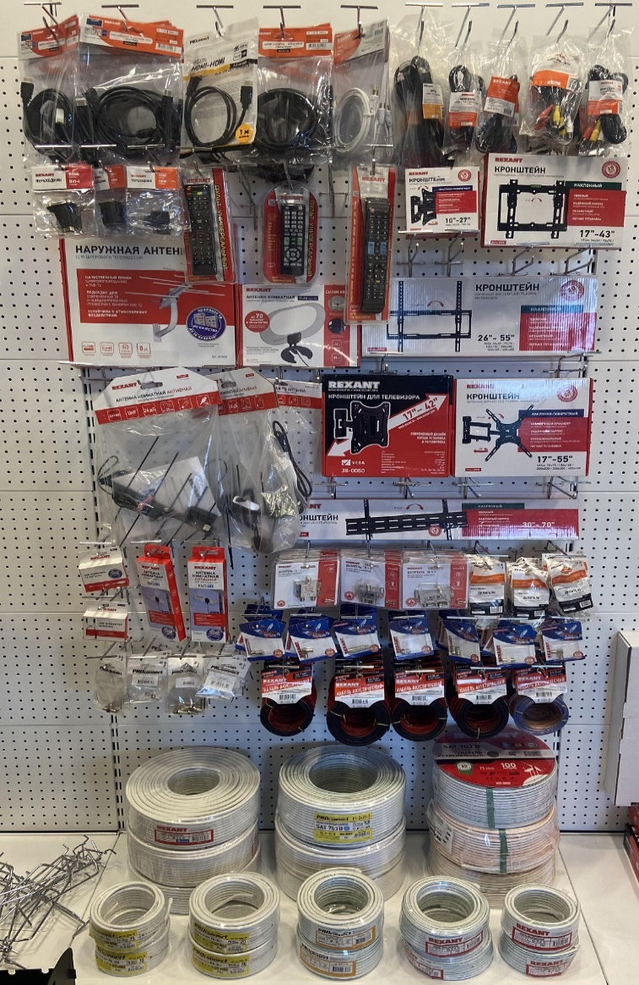
6. Планограмма. Аудио-Видео
Тип Крючка: крючок для перфорации одинарный
№ п/п | 1. | 2. | 3. | 4. | 5. | 6. | 7. | 8. | 9. | 10. | 11. | Крючки, кол-во
1. | 17-6205 | 17-6203 | 17-6103-6 | 17-6105-6 | 38-0030 | 18-0002 | 17-4003 | 17-4102 | 17-0204 | 17-4412-4 |  | 10
 | 5 шт | 5 шт | 5 шт | 5 шт | 5 шт | 5 шт | 5 шт | 5 шт | 5 шт | 5 шт
2. | 17-6808 | 17-6806 | 17-6811 | 38-0011 | 38-0015 | 38-0030 | 38-0014 | 38-0005 | 38-0050 | 38-0320 |  | 12
 | 5 шт | 5 шт | 5 шт | 5 шт | 5 шт | 5 шт | 5 шт | 5 шт | 3 шт | 3 шт
3. | 34-0402 |  | 34-0715 |  | 38-0330 |  |  |  |  |  |  | 6
 | 4 шт |  | 5 шт |  | 5 шт
4. | 34-0269 |  | 34-0267 |  | 34-0105 |  | 38-0060 |  | 38-0080 |  |  | 4
 | 4 шт |  | 4 шт |  | 4 шт |  | 3 шт |  | 3 шт
5. |  |  |  |  |  |  | 38-0090
 |  |  |  |  |  |  | 3 шт
6. | 34-0450/3 шт | 34-0257 | 34-0707 |  | 05-6201 | 05-6101 | 05-6102 | 05-6021 | 05-6022 | 05-6023 |  | 10
 | 34-0455/3 шт | 3 шт | 3 шт |  | 5 шт | 5 шт | 5 шт | 5 шт | 5 шт | 5 шт
7. | 05-4003-6-8 | 05-4204-4-7 | 05-4003-4-9 | 05-4005-4-7 | 06-0024-А | 06-0027-А | 06-0016-А | 06-0020-А | 06-0004-А2 | 06-0025-А | 06-0026-А | 11
 | 10 шт | 10 шт | 10 шт | 10 шт | 5 шт | 5 шт | 5 шт | 5 шт | 5 шт | 5 шт | 5 шт
8. |  |  |  |  |  | 01-6104-3-10 | 01-6104-3-20 | 01-6103-3-10 | 01-6103-3-20 | 01-6204-3-10 |  | 5
 |  |  |  |  |  | 5 шт | 5 шт | 5 шт | 5 шт | 5 шт
9. | 01-2201 |  |  | 01-2431-2 |  |  | 01-2431 |  |  |  | ПОЛКА
 | 3 бухты |  |  | 3 бухты |  |  | 3 бухты
10. | 01-2205-10 |  | 01-2205-20 |  | 01-2431-2-20 |  | 01-2431-10 |  | 01-2431-20
 | 4 щт |  | 4 шт |  | 4 шт |  | 4 шт |  | 4 шт
Итого крючков |  |  |  |  |  |  |  |  |  |  |  | 58

